前台
BUG回報(二次反映打*) |  | 調整(二次反映打*)
1 | 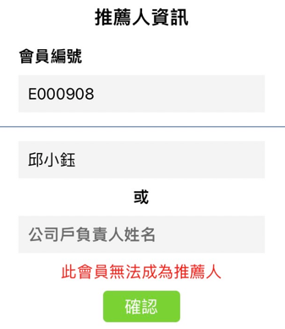 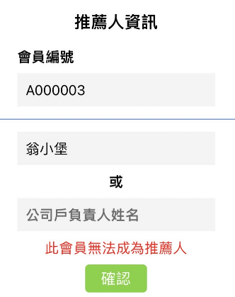 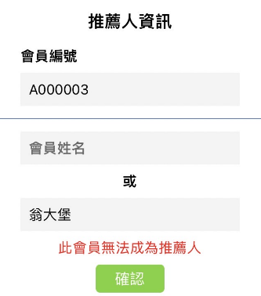 推薦人資訊防呆文字錯誤 編號對、名字錯：此會員無法成為推薦人→正確應為「推薦人編號 或 姓名錯誤」 | 1 | 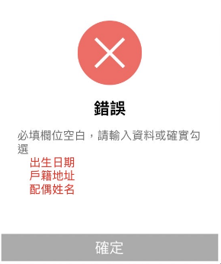 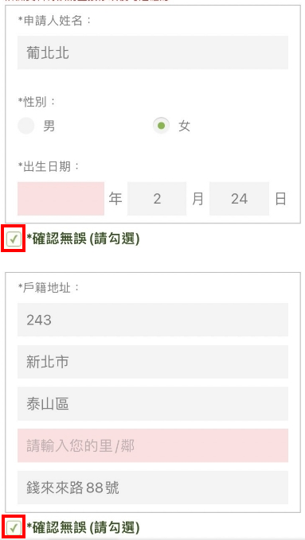 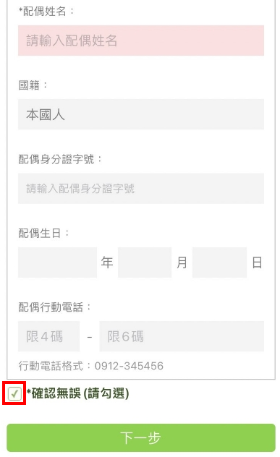 必填欄位空白仍可勾選「確認錯誤」，需把勾勾刪除才可填入→請調整：下一步跳出提醒視窗，點選確定後則清除該大格確認無誤勾勾
2 | 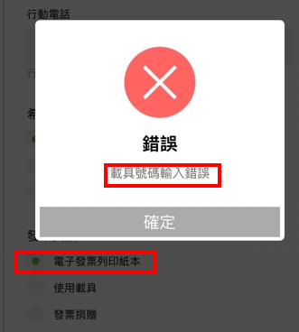 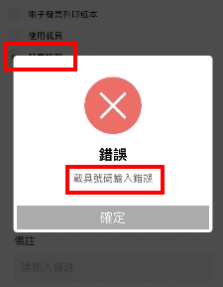 IOS載具號碼輸入錯誤後，改點選紙本發票&捐贈仍一直出現"載具號碼輸入錯誤"，只好回頭選擇載具。但最後查詢訂單WSA2210120032同時顯示載具&捐贈資訊。 | 2 | 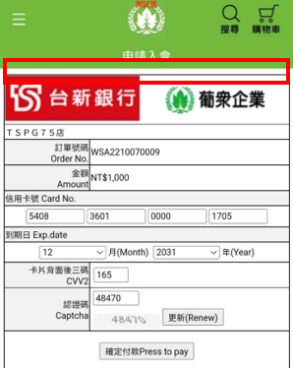 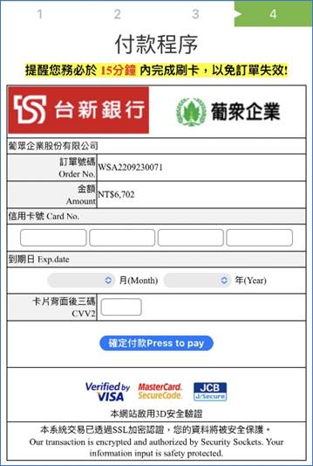 同左圖訂購付款頁面，請於紅框處加註黃底文字：提醒您務必於15分鐘內完成刷卡，以免訂單失效!
3 |  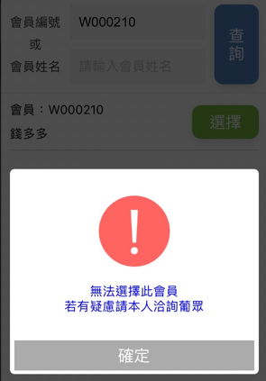 會員QR Code>若下線會員狀態為「監管處份」，下方未顯示錯誤視窗(左圖W0000221)、其他狀態暫停直銷商權益、申請解約&推薦人變更皆正常顯示錯誤視窗(右圖W0000210) | 3* | 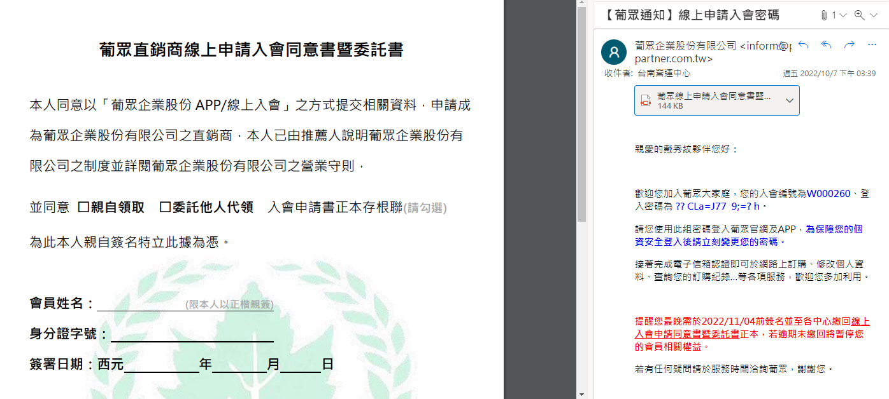 手機點選下載之同意書連結及推薦人信件內檢附之同意書，與申請人信件同意書不同。(申請人信件檢附之同意書有葡萄葉) 請全數檢視「APP入會成功連結」、「線上入會推薦人通知信」、【葡眾通知】線上申請入會密碼、【葡眾提醒】請繳交線上申請入會同意書、【葡眾通知】已暫停相關會員權益皆為附件檔案(檔名相同)
4 | 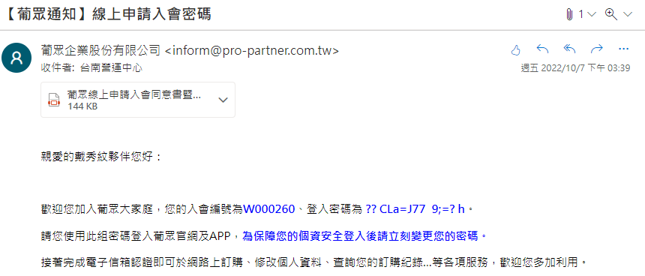 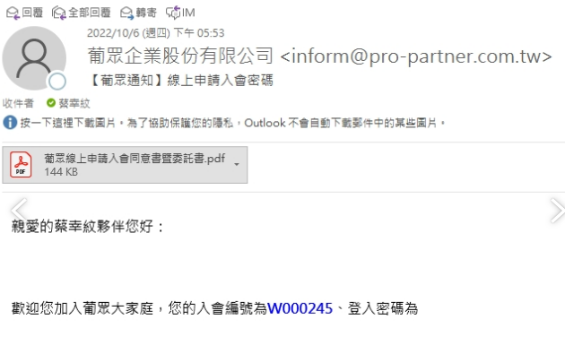 入會通知郵件內容密碼為亂碼或空白，使用後台的密碼可登入。(上次測試正常)
5 | 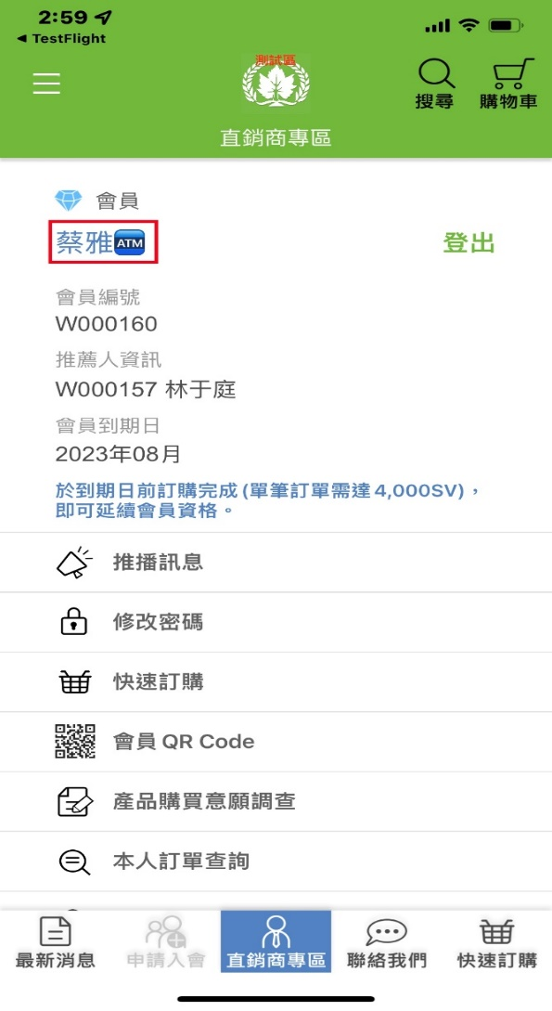 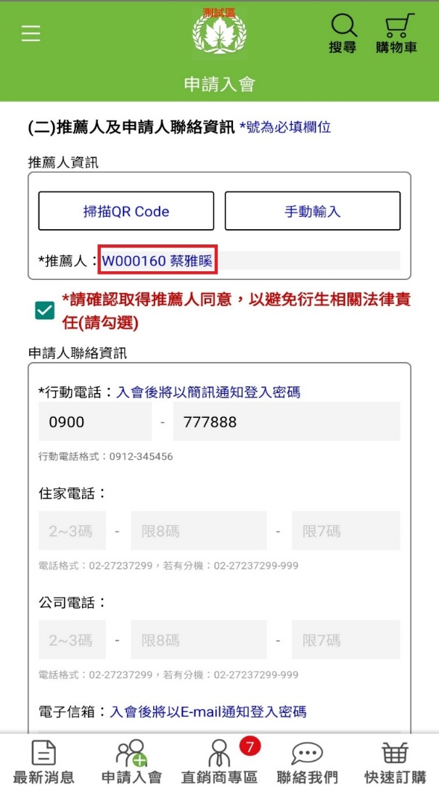 難字頁面呈現特殊圖案或其他文字(左圖IOS、右圖安卓)

後台
BUG回報(二次反映打*) |  | 調整(二次反映打*)
1* | 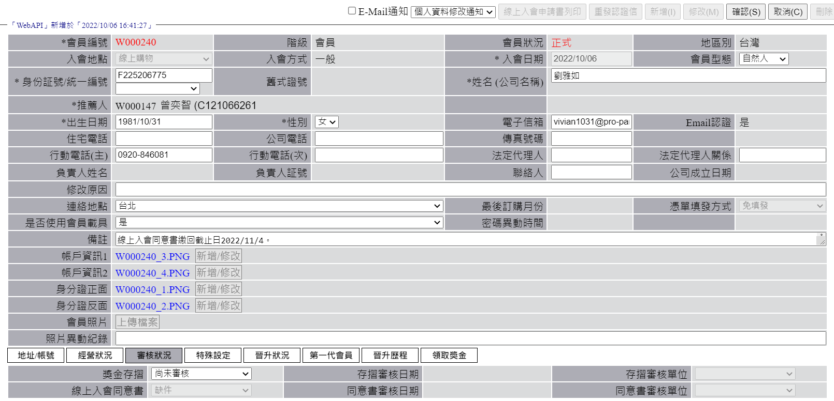 點選修改審核狀況，目前僅組長級以上可以修改，請開放中心客服權限皆可更改。→此次客服仍無權限可修改 | 1* | (1)身分證正面及反面點選新增/修改，請刪除選項「證件」文字→二次反映，此次仍未刪除 (2)照片異動紀錄：帶入參數{日期}{標題}{原因}。→中間不要有空格
2* | 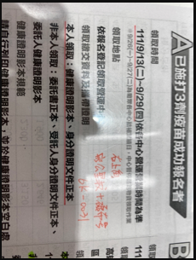 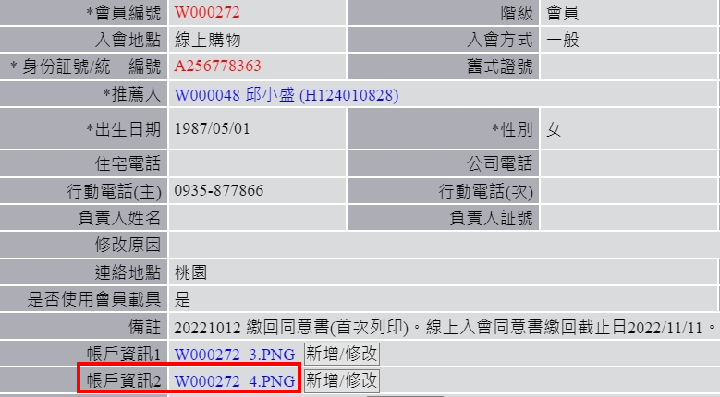 IOS W000272入會帳戶資料為橫式拍照，但後台帳戶資訊2變成直式 | 2 | 直銷商編號請與內容統一字體"微軟正黑體"
3 | 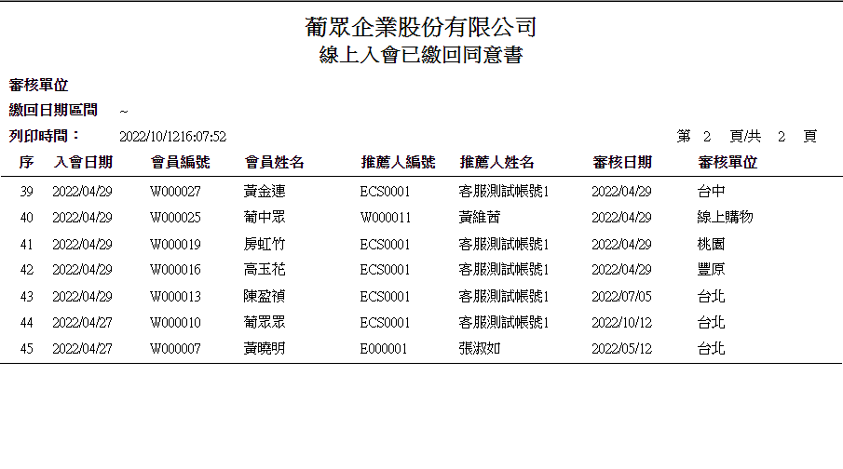 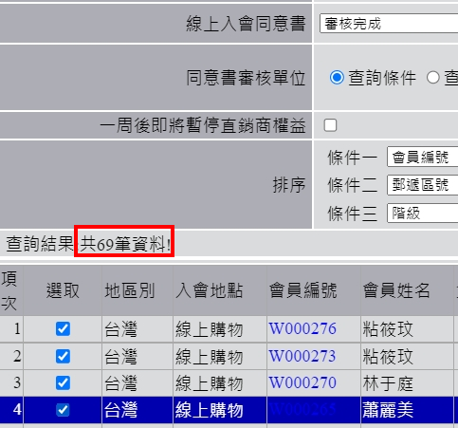 報表列印>會員管理>會員查詢：下拉選項入會同意書已繳回 查詢結果顯示69筆、報表僅45筆
4 | 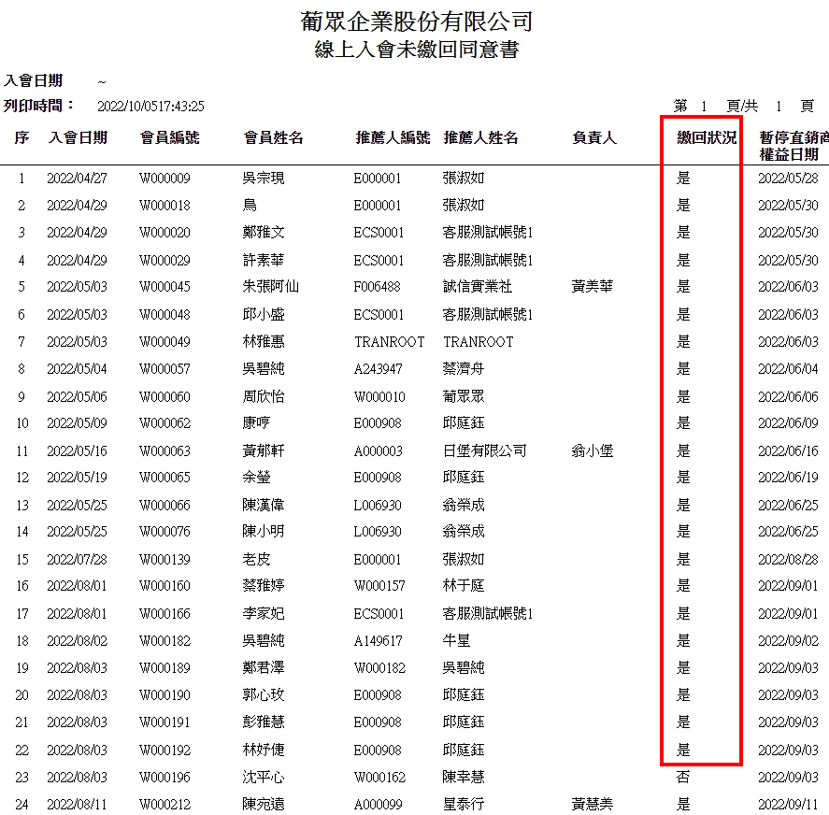 報表列印>會員管理>會員查詢：先下拉選項入會同意書未繳回、列印報表 再下拉選項改回入會同意書已繳回、列印報表後表頭與內容不符(偶然發生)

